Hoja1
DESAYUNO 8am |  | EVITAR

3 CUCHARADAS DE FRIJOLES SALCOCHADOS |  | NADA ARTIFICIAL
1/2 PLATANO SALCOCHADO |  | SODAS
 | REQUESON | CAFÉ
 | QUESO FRESCO | PAN DULCE
 | HUEVO SIN YEMA | GOLOSINAS
1 TAZA CREMA DESCREMADA |  | GRASAS
1 TORTILLA O 2 PANES INTEGRALES |  | FRITOS
 |  | MARGARINA
REFRIGERIO |  | MANTECA
10 am | 1 FRUTA ( PAPAYA o PIÑA) | CHILES
 |  | SANDIA
ALMUERZO 12pm |  | PEPINO
 |  | CARNES
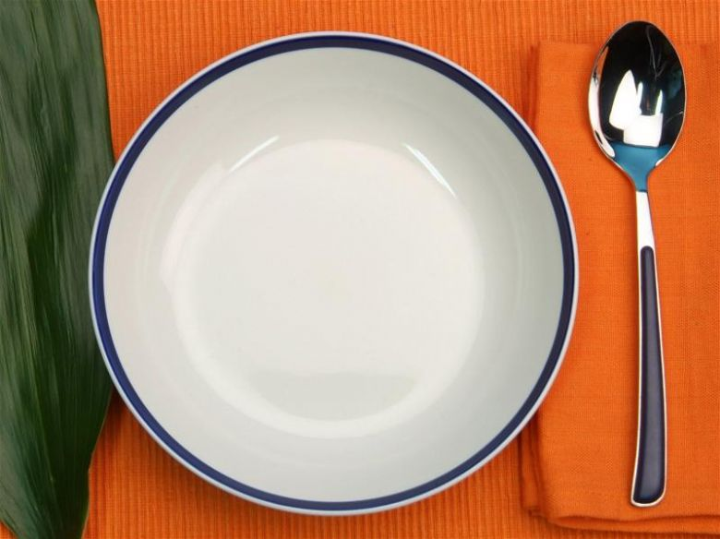
1 PORCION POLLO SIN PIEL O PESCADO |  | SALCHICHAS
AZADO |  | CREMA
EN SOPA |  | JAMONES
A LA PLANCHA |  | QUESO DURO
GUISADO

REFRIGERIO
3 pm | 1 FRUTA ( PAPAYA o PIÑA) | COMER
 |  | ENSALADAS FRESCAS
CENA |  | VERDURAS
 |  | FRUTAS
IGUAL QUE EL DESAYUNO |  | FRESCOS NATURALES

10 VASOS DE AGUA AL DIA

